DemandPerPers
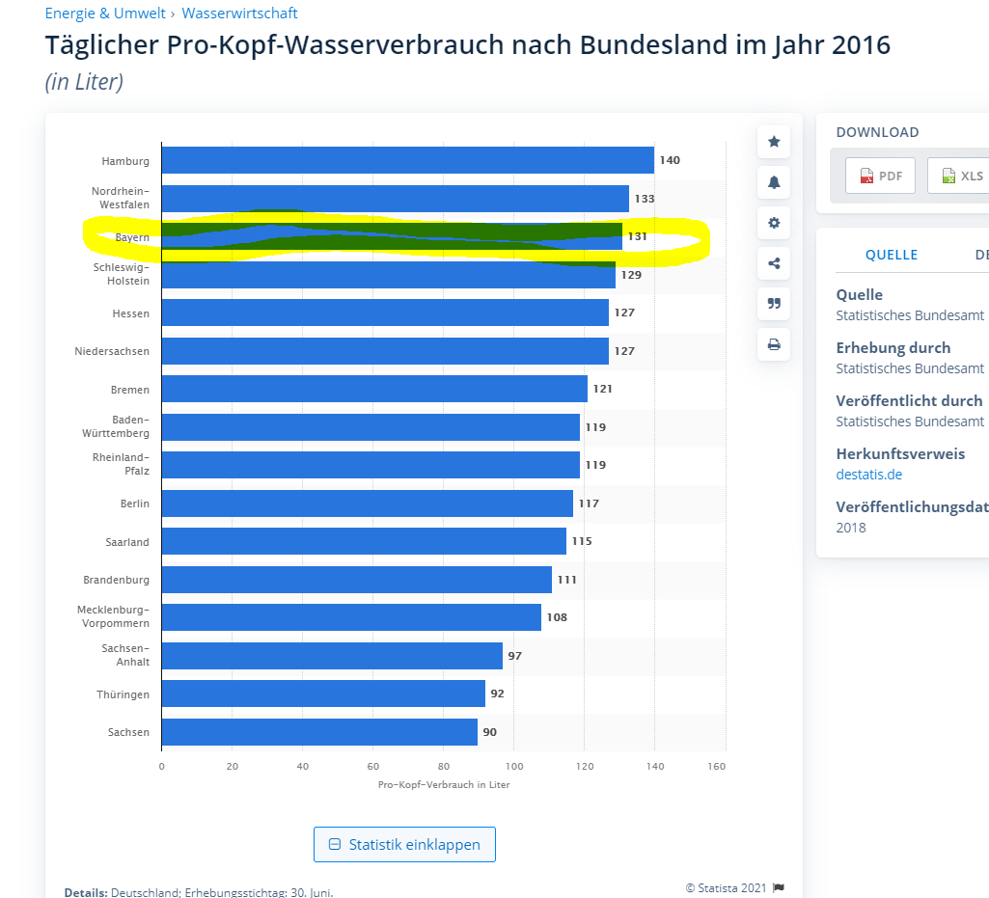
country_de | country_en | dem_per_pers
Country | unit: m^2/H
Europäische Union (EU6-1958, EU9-1973, EU10-1981, EU12-1986, EU15-1995, EU25-2004, EU27-2007, EU28-2013, EU27-2020)
Europäische Union - 27 Länder (ab 2020) |  |  |  |  |  | Annahme:
Europäische Union - 28 Länder (2013-2020) |  |  |  |  |  | Mittel zwischen erhöhtem und mäßigem Verbrauch
Europäische Union - 27 Länder (2007-2013) |  |  |  |  |  | 36 | L/d*Pers
Euroraum (EA11-1999, EA12-2001, EA13-2007, EA15-2008, EA16-2009, EA17-2011, EA18-2014, EA19-2015)
Euroraum - 19 Länder (ab 2015)
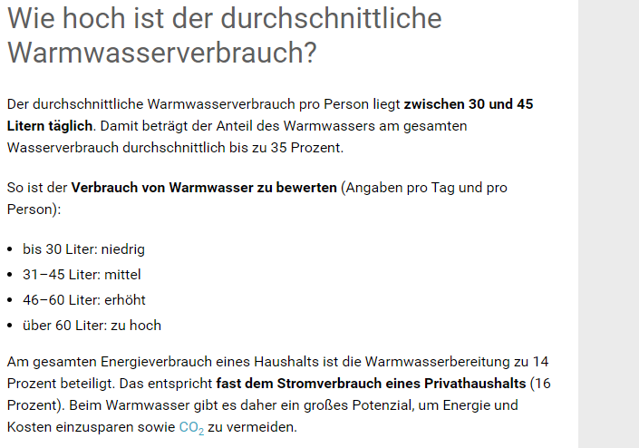
Euroraum - 18 Länder (2014) |  |  |  |  |  | mäßig d.h mittel wird gewählt mit 40 |  | https://www.co2online.de/energie-sparen/heizenergie-sparen/warmwasser/durchschnittlicher-wasserverbrauch/
Belgien | Belgium | 42 |  |  |  |  |  |  | https://unece.org/fileadmin/DAM/hlm/prgm/hmm/energy_efficiency/Tirana_2014/presentations/6_Vesa_Rutanen_UNDP.pdf
Bulgarien | Bulgaria | 40
Tschechien | Czechia | 40 |  |  | gute Quelle auch für Licht etc
Dänemark | Denmark | 49 |  | https://de.statista.com/statistik/daten/studie/12353/umfrage/wasserverbrauch-pro-einwohner-und-tag-seit-1990/
Deutschland (bis 1990 früheres Gebiet der BRD) | Germany | 60 | https://www.co2online.de/energie-sparen/heizenergie-sparen/warmwasser/durchschnittlicher-wasserverbrauch/#:~:text=Der%20durchschnittliche%20Warmwasserverbrauch%20pro%20Person,durchschnittlich%20bis%20zu%2035%20Prozent. | im Jahr 2017: |  |  |  |  | https://www.statista.com/statistics/263156/water-consumption-in-selected-countries/
Estland | Estonia | 40 | 70 aus Rückrechnung Energie Atlas Bayern Strom Projekt; über 60 sehr hoher durchschittlicher verbrauch -> Kategorisierung nach diesen in jedem Bundesland? | 43.05
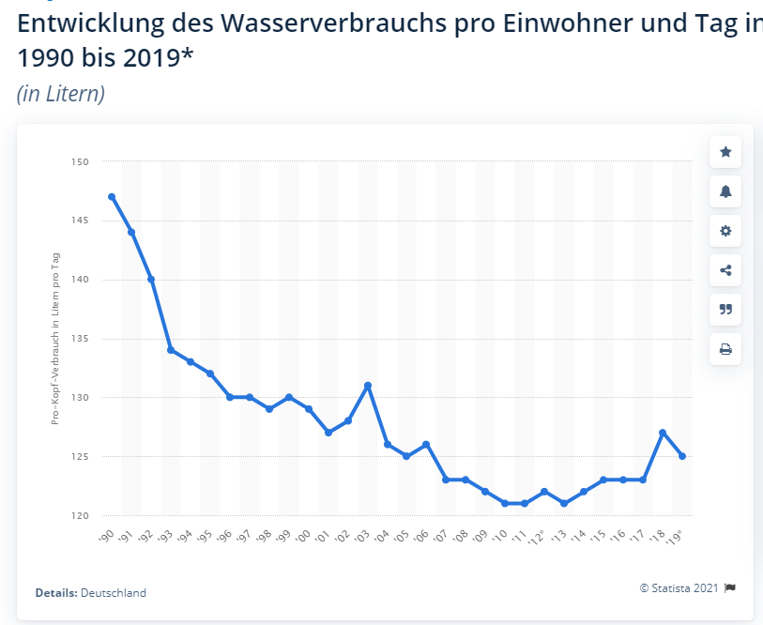
Irland | Ireland | 40
Griechenland | Greece | 49
Spanien | Spain | 51
Frankreich | France | 50
Kroatien | Croatia | 40
Italien | Italy | 40
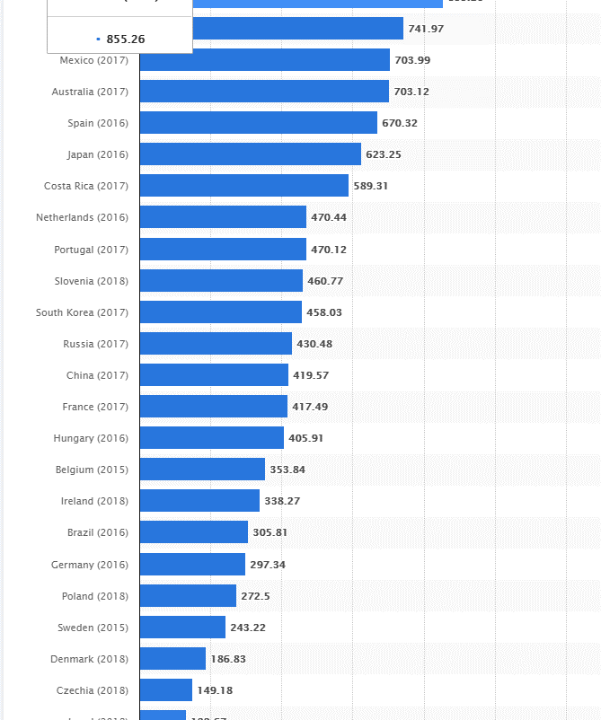
Zypern | Cyprus | 40
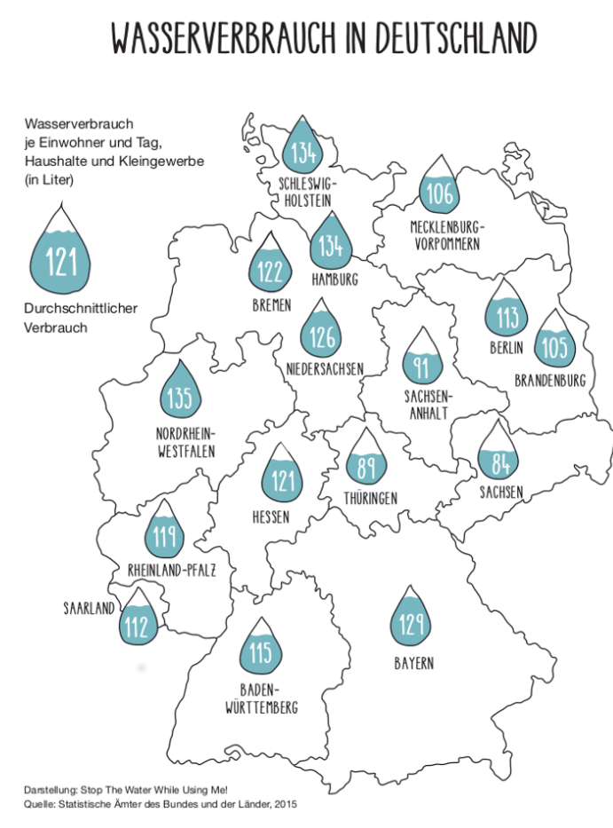
Lettland | Latvia | 40
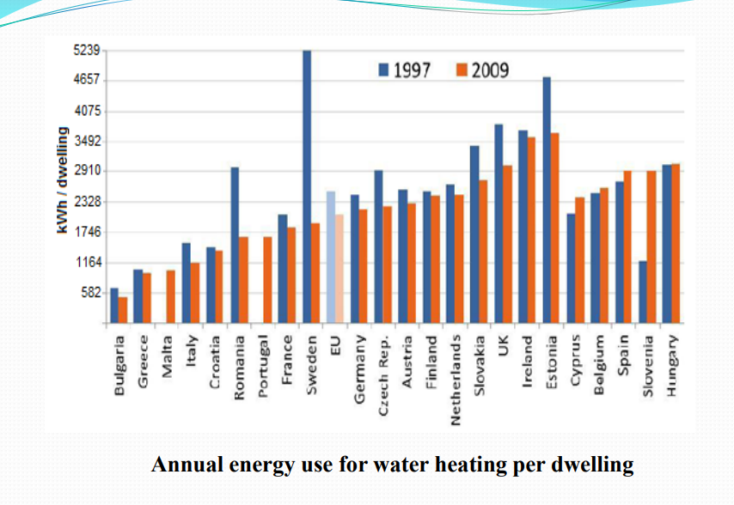
Litauen | Lithuania | 40
Luxemburg | Luxembourg | 40 |  |  |  |  |  |  | https://www.blikk.it/angebote/primarmathe/kma0423b.htm
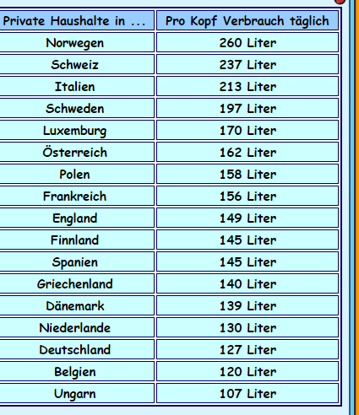
Ungarn | Hungary | 40
Malta | Malta | 40 |  | über Entwicklung Wasserverbrauch in Land un Anteil Warmwasser dran genauere Werte
Niederlande | Netherlands | 45.5
Österreich | Austria | 56.7
Polen | Poland | 40 |  | https://de.statista.com/statistik/daten/studie/249427/umfrage/wasserverbrauch-nach-bundesland/
Portugal | Portugal | 40
Rumänien | Romania | 40 |  | https://www.hochrhein-zeitung.de/themen/energie-umwelt/14385-deutschlands-grosser-wasserverbrauchs-atlas
Slowenien | Slovenia | 40
Slowakei | Slovakia | 40
Finnland | Finland | 50.75
Schweden | Sweden | 68.95
Vereinigtes Königreich | United Kingdom | 51
Island | Iceland | 40
Norwegen | Norway | 91
Schweiz | Switzerland | 83
Montenegro | Montenegro | 40
North Macedonia | North Macedonia | 40
Serbia | Serbia | 40
Albania | Albania | 40
Bosnia and Herzegovina | Bosnia and Herzegovina | 58.8 | https://sos.danubis.org/eng/country-notes/bosnia-and-herzegovina/#:~:text=Average%20water%20consumption%20in%20Bosnia,liters%20per%20capita%20per%20year.

